关系图
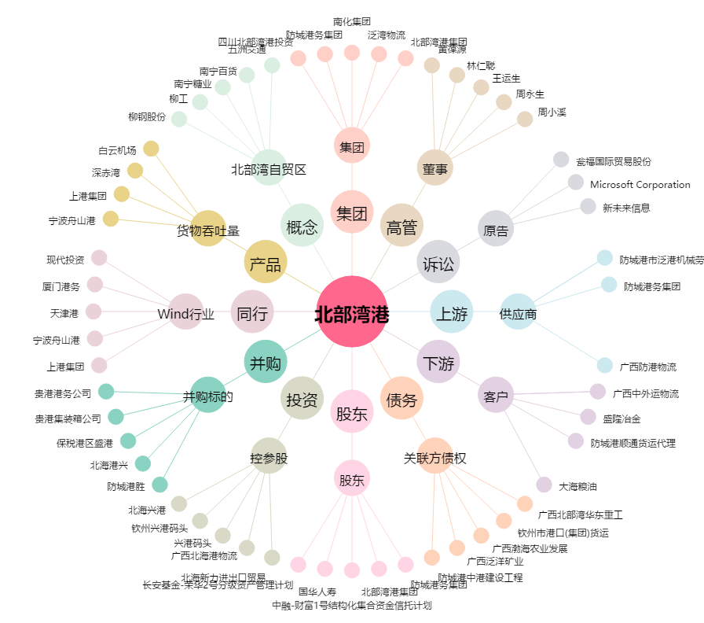
北部湾港[000582.SZ] - 关系概览图

